画面機能仕様書
ドキュメント名 |  |  | システム名 | サブシステム名 | 作成日 | 作成者 | 変更日 |  | 変更者 |  | 承認日 | 承認者
画面機能仕様書 |  |  | XXXX |  | YYYY/MM/DD | 氏名 | YYYY/MM/DD |  | 氏名

画面ID |  | XXXXXXXXXXXXXXXXXX
画面名称 |  | ばつばつ画面

処 理 概 要
 | 前提条件等

 | XXXの検索・登録・更新・削除を行う。
 | なお、ばつばつ画面では他の画面と異なりHOGEな機能を有している。

デ ー タ 遷 移 図 |  |  |  |  |  |  | 使用テーブル・ＶＩＥＷ
 |  |  |  |  |  |  | № | テーブルＩＤ |  | テーブル名 |  |  | 作成 | 更新 | 参照 | 削除
 |  |  |  |  |  |  |  | ＶＩＥＷＩＤ |  | ＶＩＥＷ名 |  |  | (C) | (U) | (R) | (D)
 |  |  |  |  |  |  | 1 | M_MASTER1 |  | マスター１ |  |  | ○ | ○ | ○
 |  |  |  |  |  |  | 2 | M_MASTER2 |  | マスター２ |  |  | ○ |  | ○ | ○
 |  |  |  |  |  |  | 3 | M_MASTER3 |  | マスター３ |  |  | ○ | ○ | ○

M_MASTER1
M_MASTER2
M_MASTER3
画面
M_MASTER1
M_MASTER2
M_MASTER3

画面遷移図
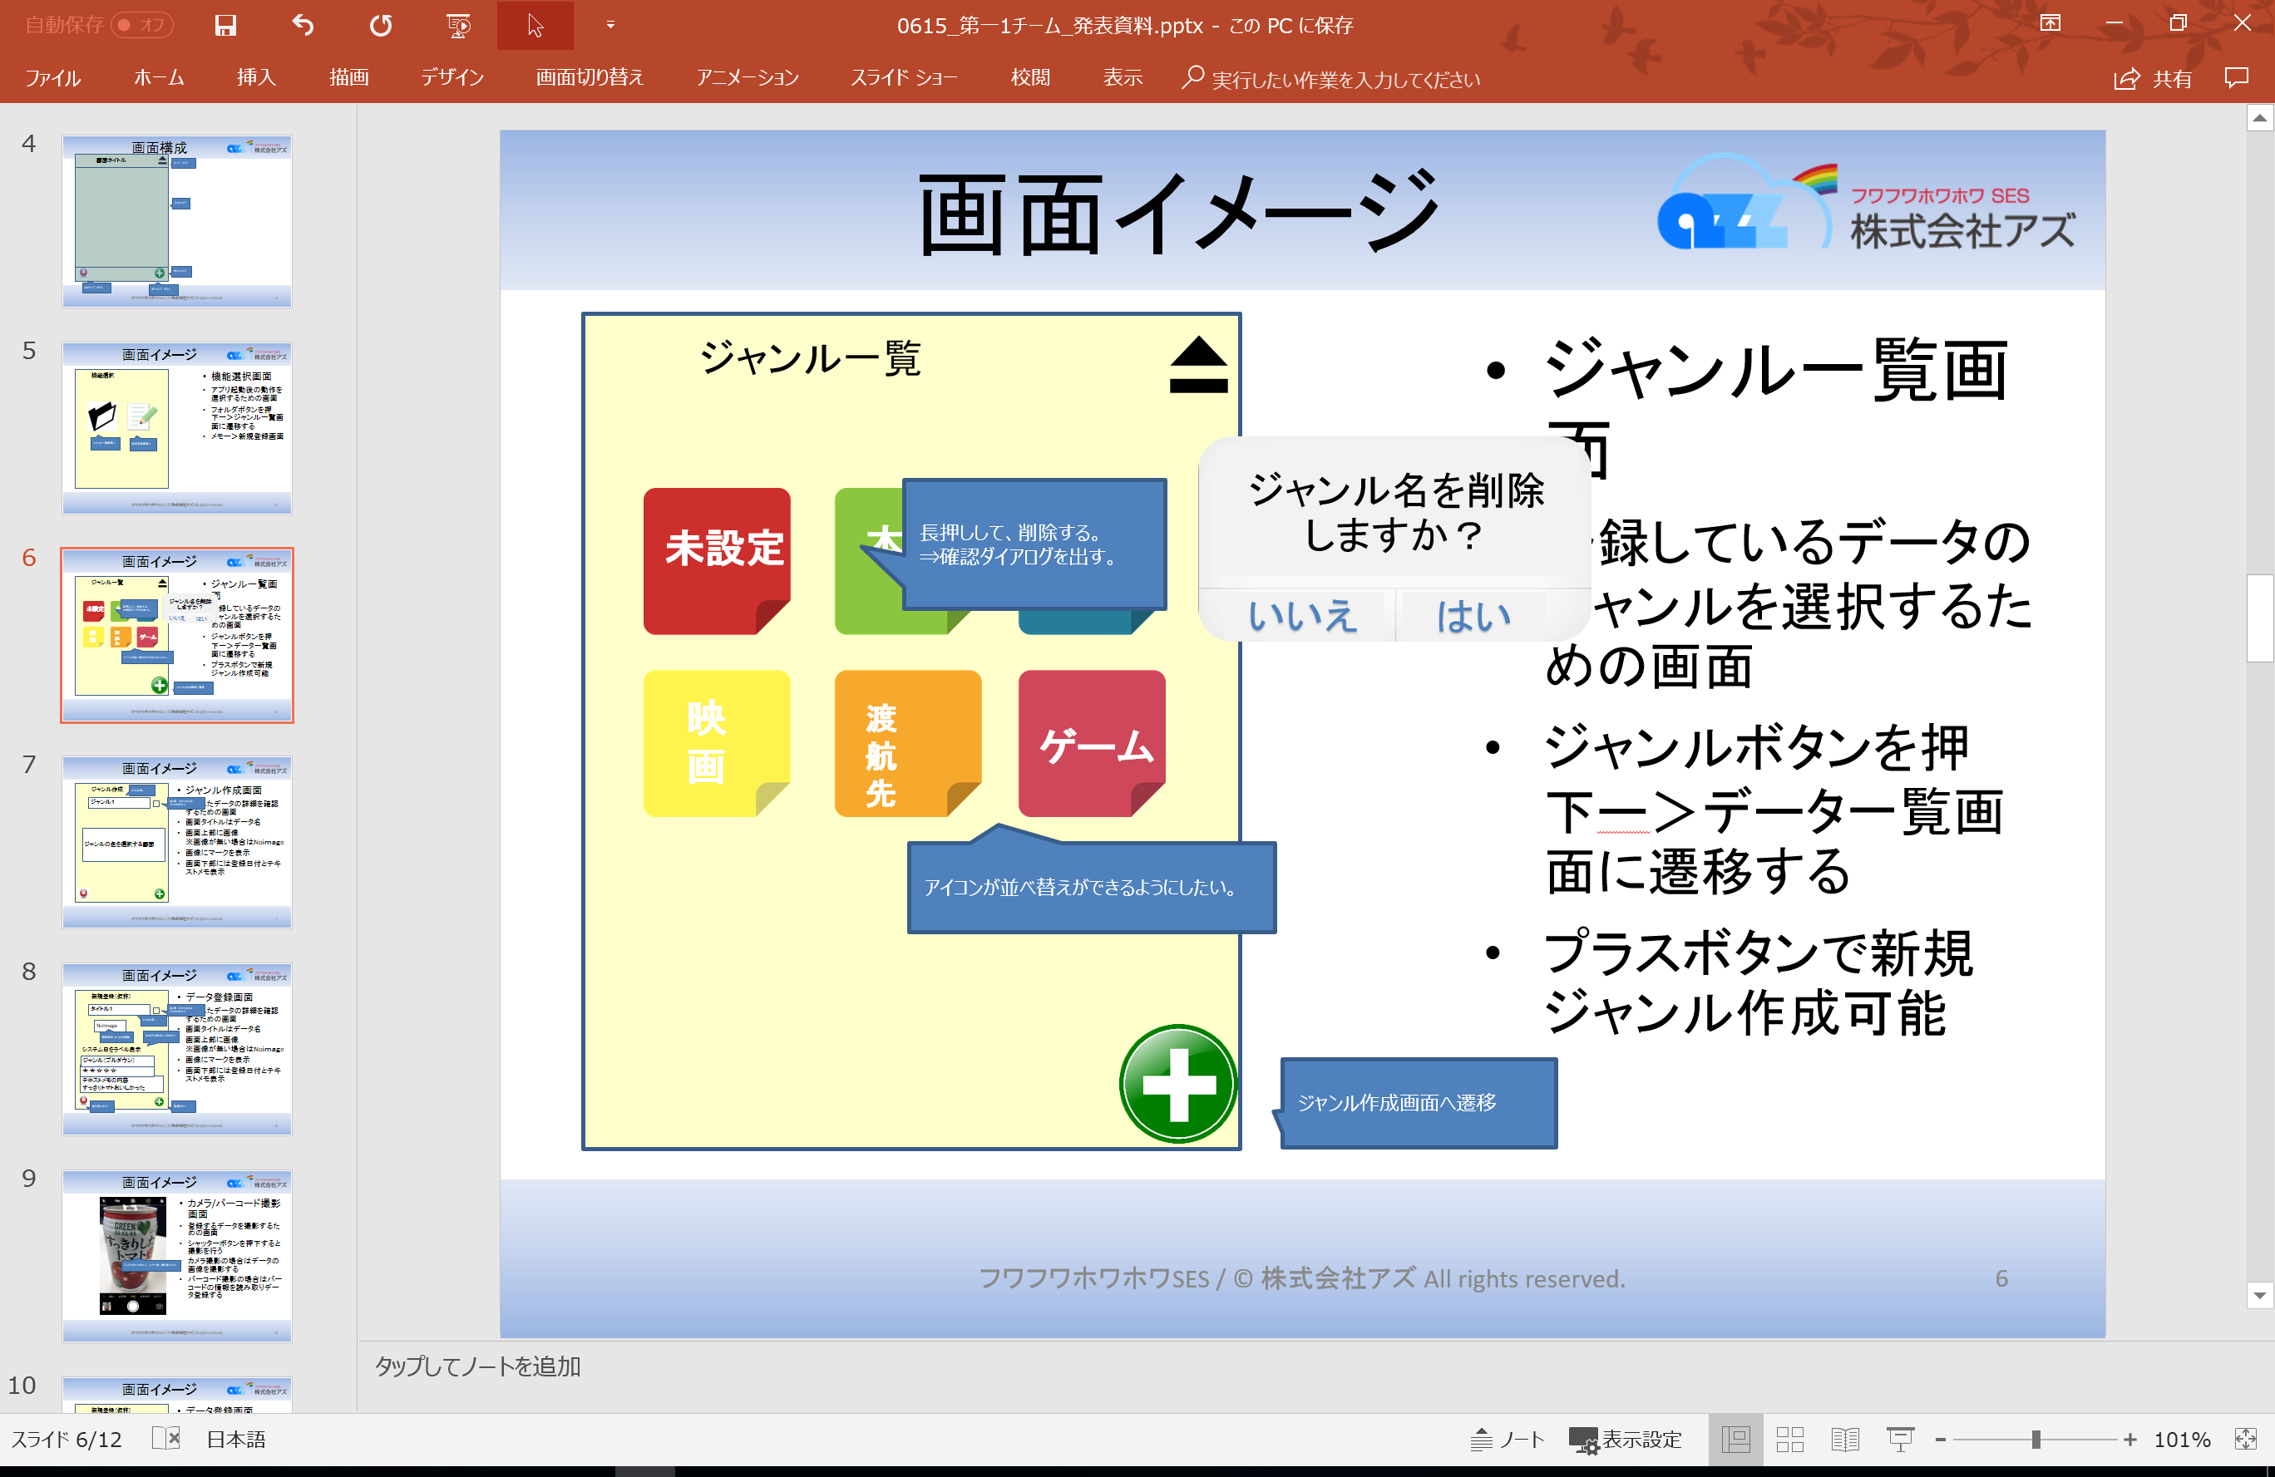
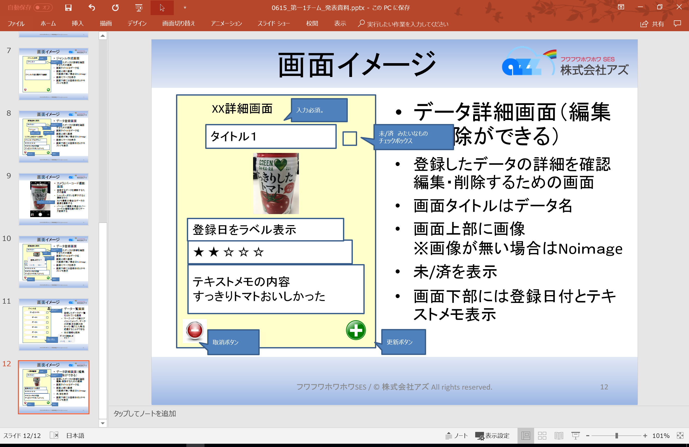

アプリ起動
データ詳細画面
（兼編集・削除）

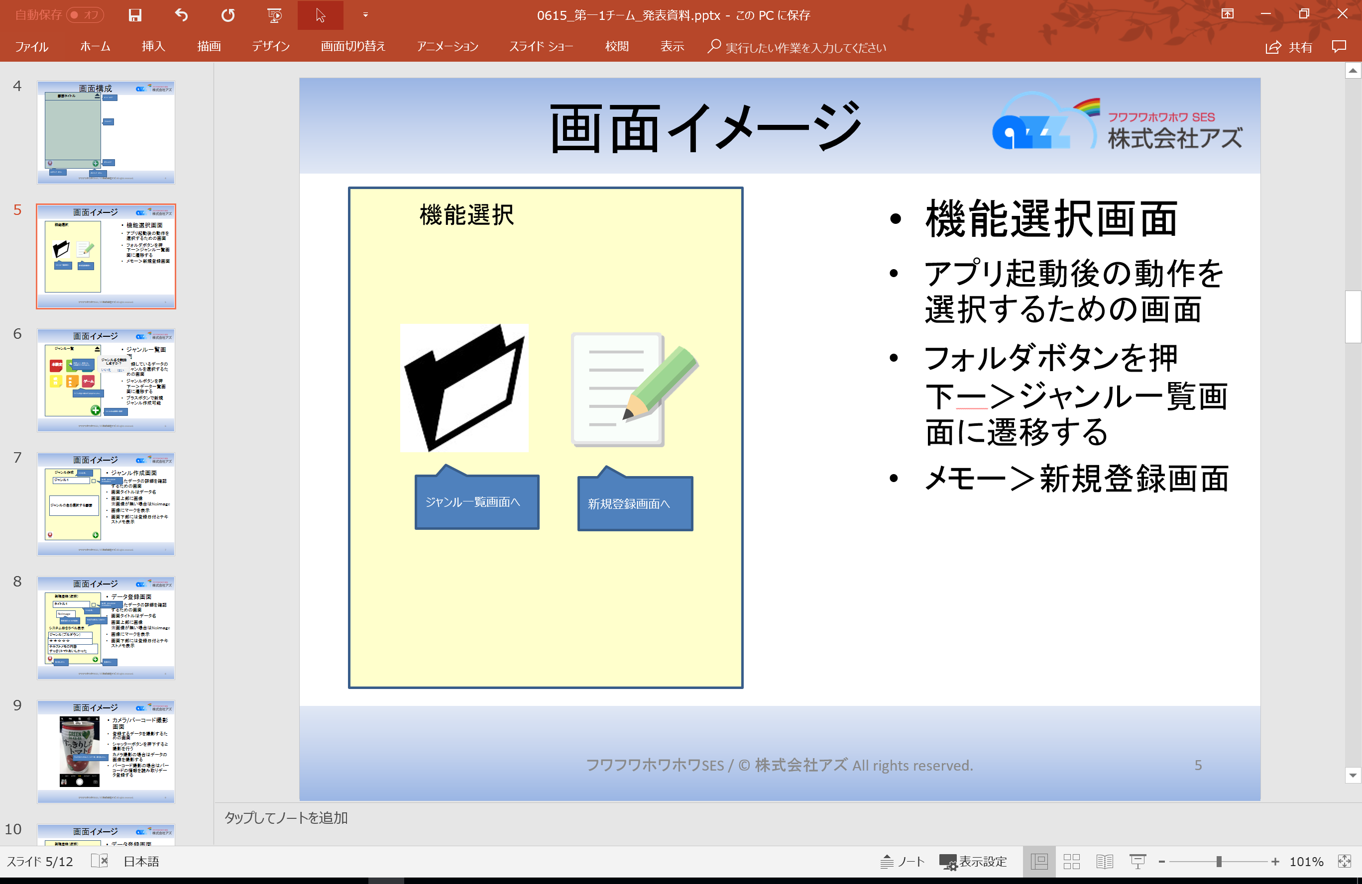

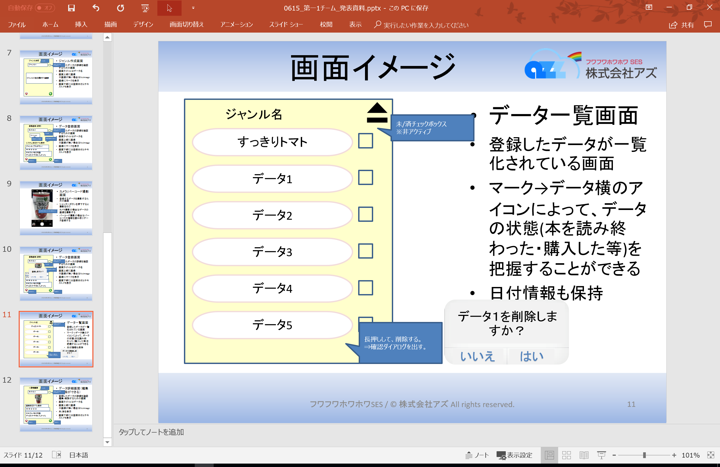
機能選択画面
ジャンル一覧画面
データ一覧画面

バーコードリーダー

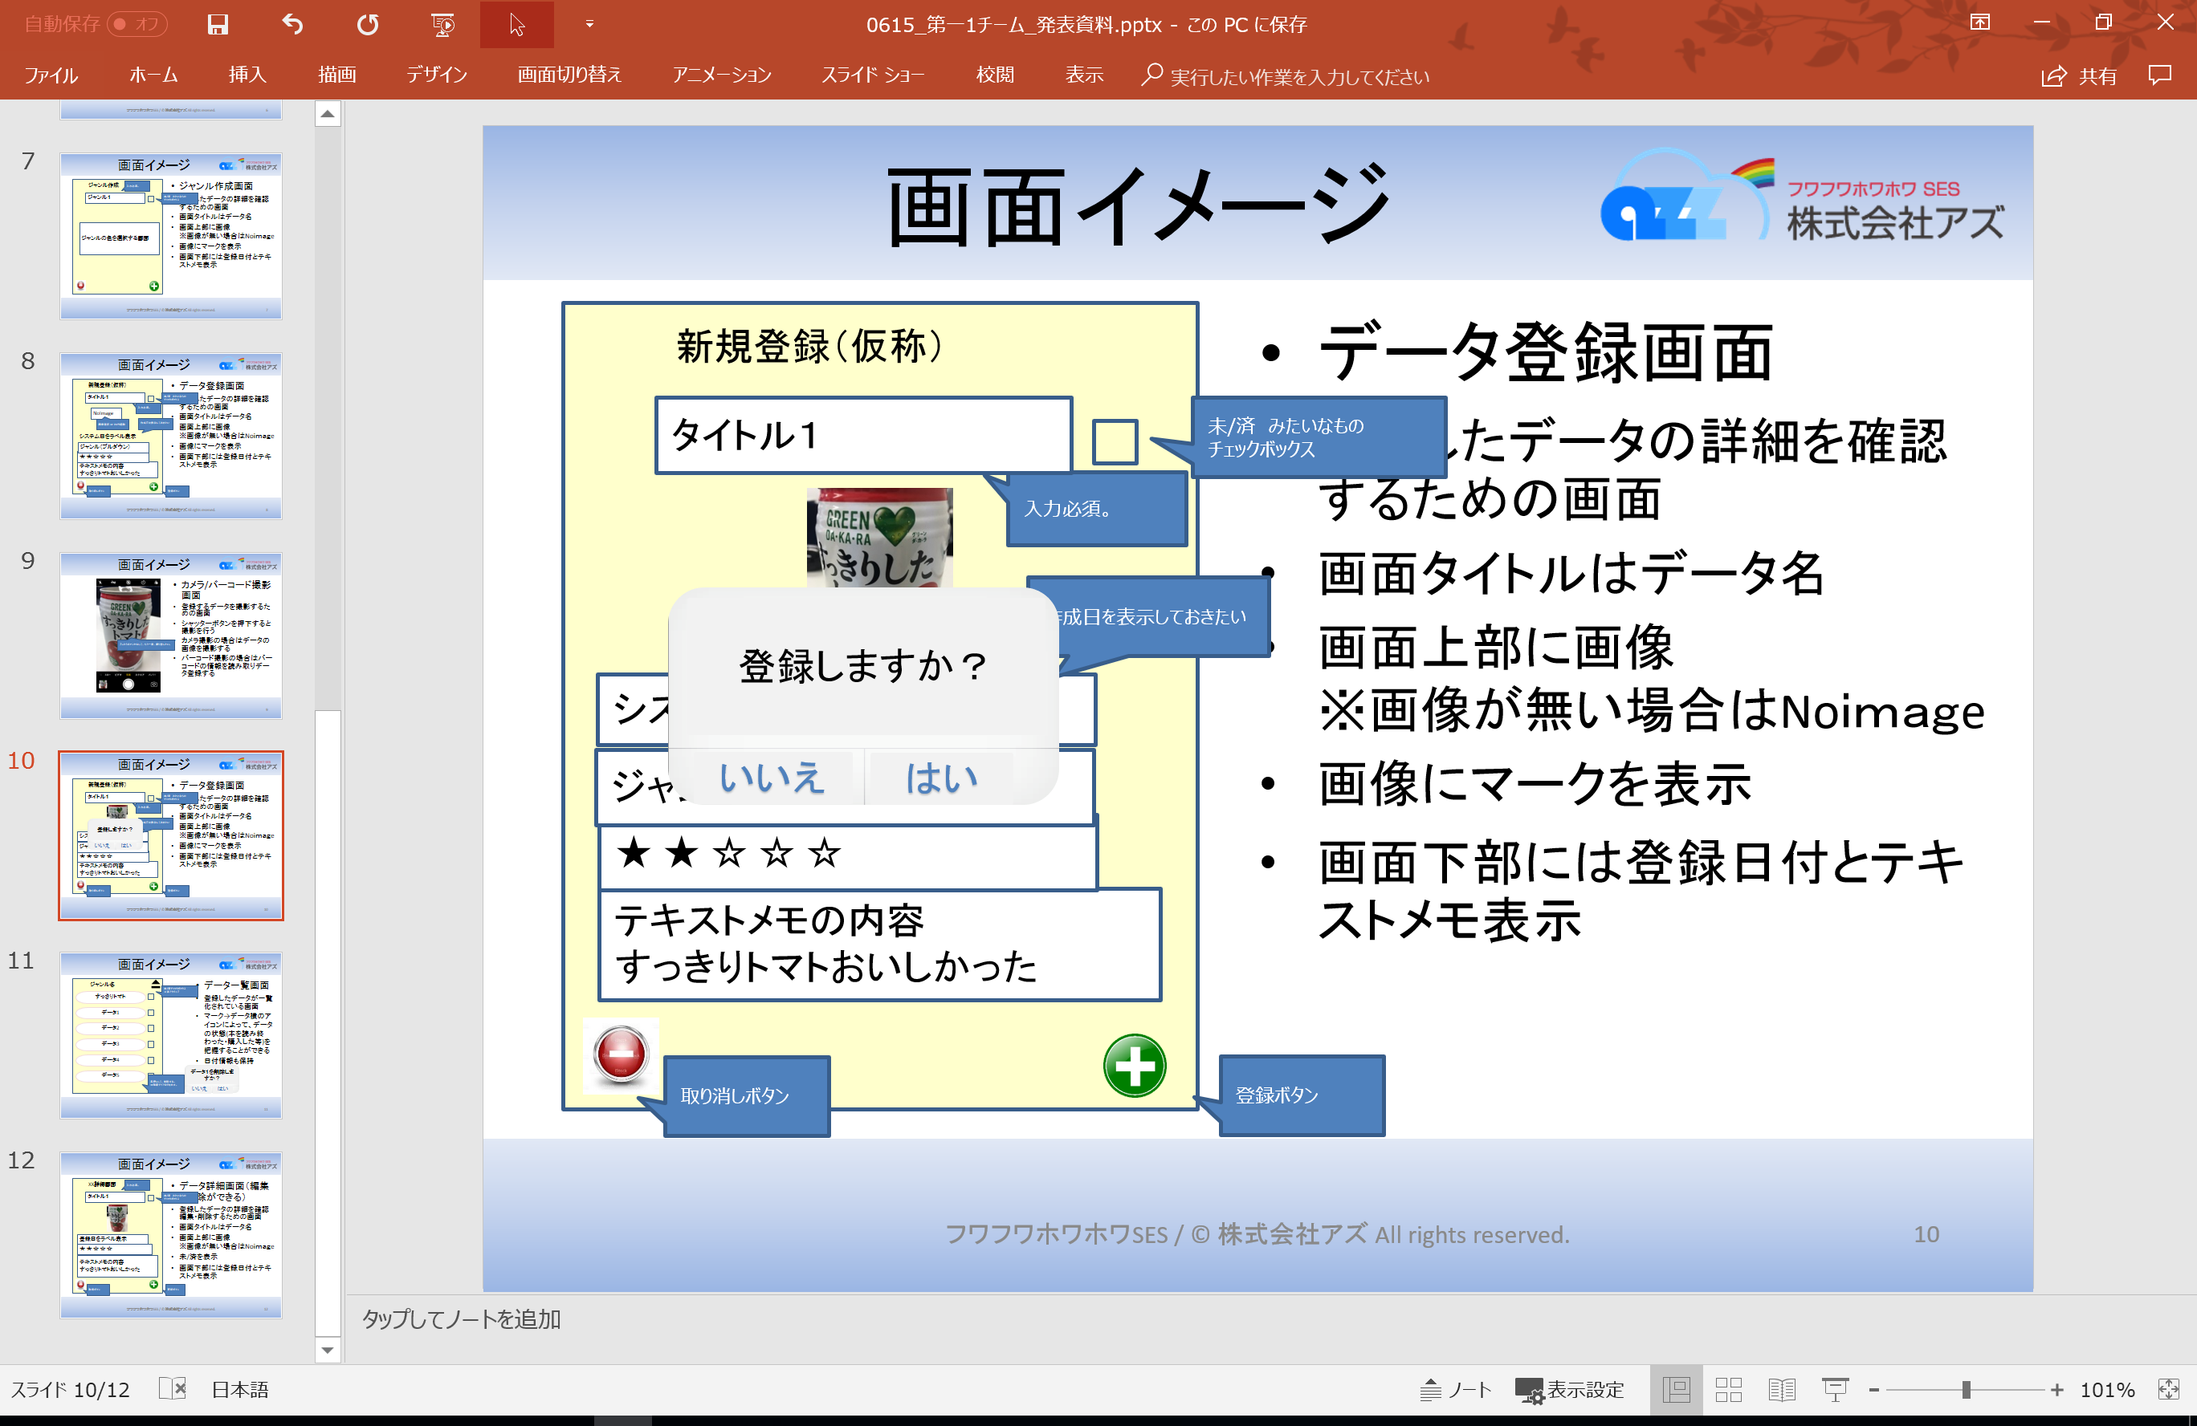
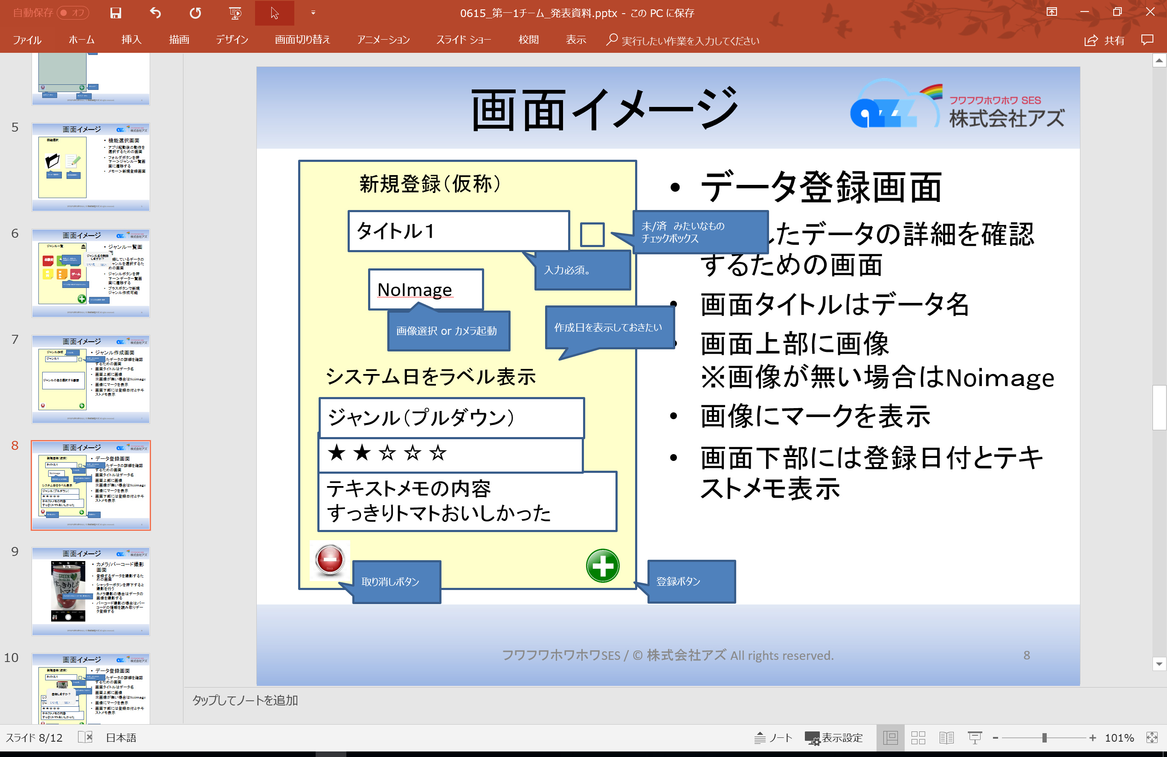
新規登録
ジャンル新規作成

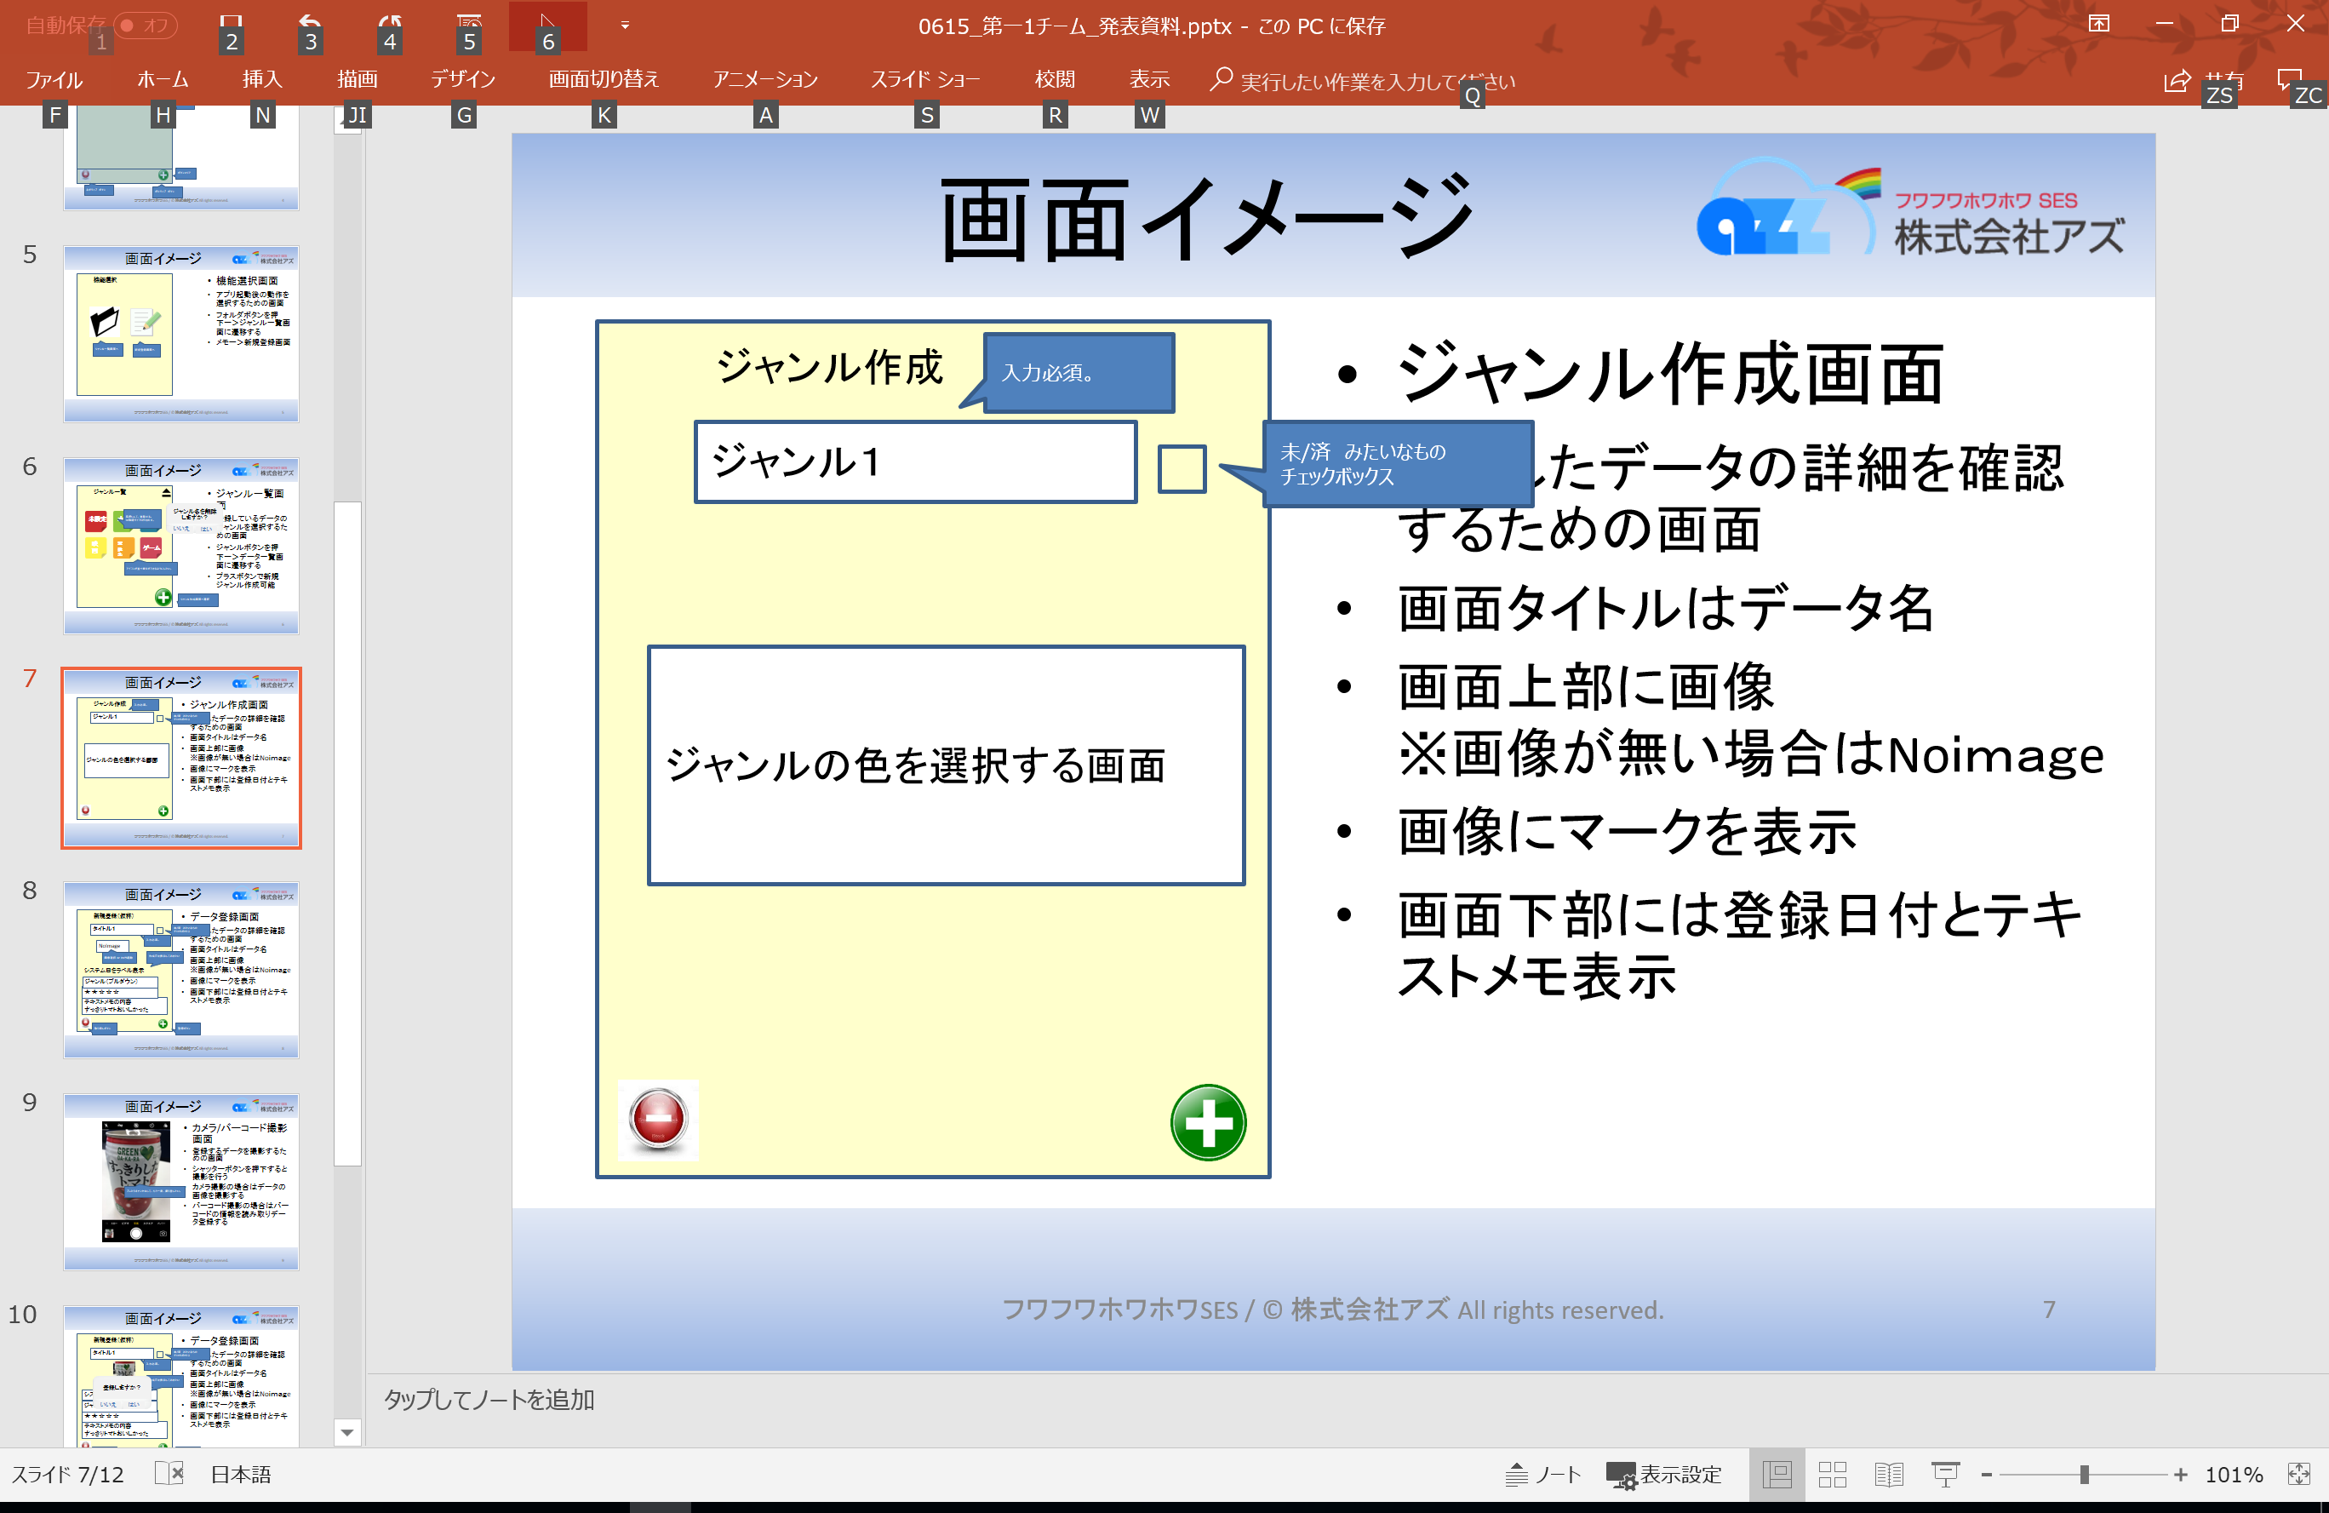

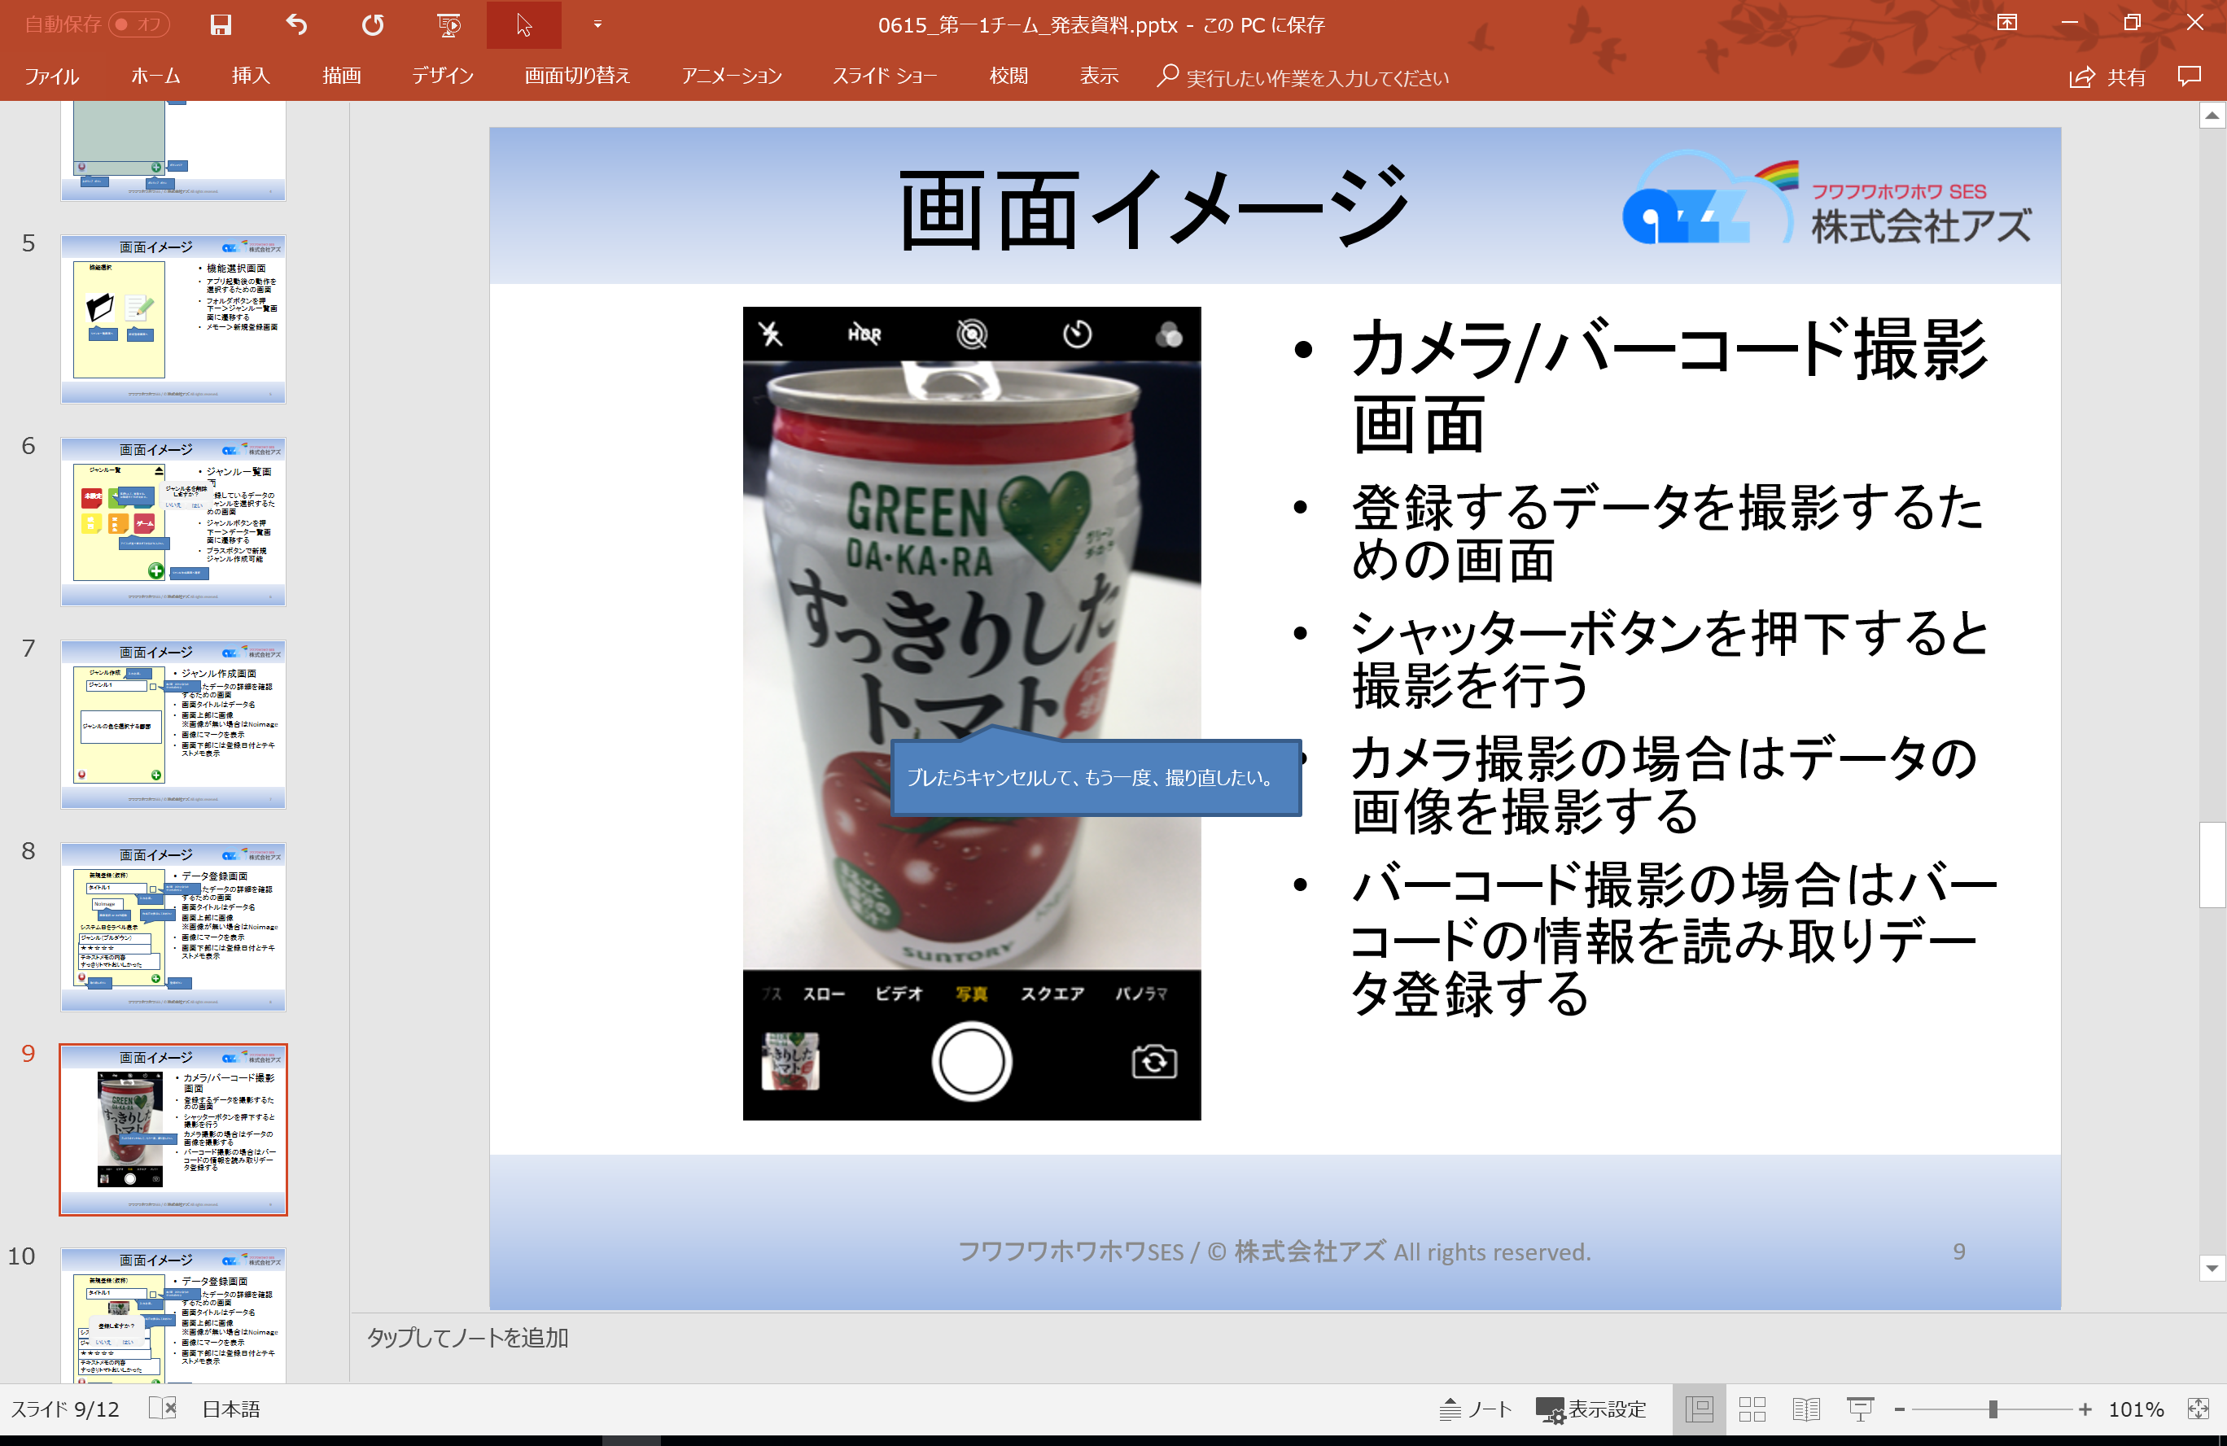

カメラ起動
画像選択

画面レイアウト(機能選択画面)
ドキュメント名 |  | システム名 | サブシステム名 | 作成日 | 作成者 | 変更日 |  | 変更者 |  | 承認日 |  | 承認者
画面レイアウト |  | XXXX |  | YYYY/MM/DD | 氏名 | YYYY/MM/DD |  | 氏名

画面ID | XXXXXXXXXXXXXXXXXX
画面名称 | 機能選択画面

機能選択
画面レイアウト |  |  |  |  |  | 画面機能仕様
 |  |  |  |  |  | No. | イベント |  | 属性 | カラー | サイズ |  | 機能説明
 |  |  |  |  |  | 1 | 機能選択 |  | ラベル | - | - |  | 画面レイアウト (ヘッダー)シート参照

 |  |  |  |  |  | 2 | 新規登録 |  | ボタン | 背景色：#0000FF フォント：#FFFFFF | 縦:100dp 横250dp |  | 新規登録画面へ遷移する

 |  |  |  |  |  | 3 | ジャンル一覧遷移 |  | ボタン | 背景色：#FF0040 フォント：#000000 | 縦:100dp 横250dp |  | ジャンル一覧画面へ遷移する

ジャンル一覧
新規登録

備 考

画面レイアウト (ジャンル一覧)
ドキュメント名 |  |  | システム名 | サブシステム名 | 作成日 | 作成者 | 変更日 |  | 変更者 |  | 承認日 |  | 承認者
画面レイアウト |  |  | XXXX |  | YYYY/MM/DD | 氏名 | YYYY/MM/DD |  | 氏名

画面ID |  | XXXXXXXXXXXXXXXXXX
画面名称 |  | ジャンル一覧画面

ジャンル一覧
画面レイアウト |  |  |  |  |  |  | 画面機能仕様
 |  |  |  |  |  |  | No. | イベント |  | 属性 | カラー | サイズ |  | 機能説明
 |  |  |  |  |  |  | 1 | ジャンル一覧 |  | ラベル | - | - |  | 画面レイアウト (ヘッダー)シート参照

 |  |  |  |  |  |  | 2 | ジャンルアイコン |  | ボタン | 背景色：#FF0040 フォント：#000000 | 縦:100dp 横250dp |  | アイコンの長押しで削除の確認ダイアログを出力

 |  |  |  |  |  |  | 3 | 機能選択 |  | ラベル | フォント：#FFFFFF | - |  | 上段にラベルを設置する

未設定
本
料理
映画
渡航先
ゲーム
 |  |  |  |  |  |  | 4 | 削除確認ダイアログ画面 |  | - | - | - |  | 画面レイアウト (ダイアログ)シート参照

 |  |  |  |  |  |  | 5 | ジャンル追加 |  | ボタン | 背景色：#00FF00 フォント：#000000 | 縦:10dp 横10dp |  | ジャンル登録画面に遷移

 |  |  |  |  |  |  | 6 | 未設定ジャンル |  | ボタン | 背景色：#FF0040 フォント：#000000 | 縦:100dp 横250dp |  | 備考参照

備 考
 | ※初めてアプリを起動した場合は、未設定フォルダのみ設置されている

画面レイアウト(ジャンル作成)
ドキュメント名 |  |  | システム名 | サブシステム名 | 作成日 | 作成者 | 変更日 |  | 変更者 |  | 承認日 |  | 承認者
画面レイアウト |  |  | XXXX |  | YYYY/MM/DD | 氏名 | YYYY/MM/DD |  | 氏名

画面ID |  | XXXXXXXXXXXXXXXXXX
画面名称 |  | ジャンル作成画面

画面レイアウト |  |  |  |  |  |  | 画面機能仕様
 |  |  |  |  |  |  | No. | イベント |  | 属性 | カラー | サイズ |  | データ型 | 機能説明
 |  |  |  |  |  |  | 1 | ジャンル作成 |  | ラベル | - | - |  | - | 画面レイアウト (ヘッダー)シート参照
ジャンル作成
機能選択
 |  |  |  |  |  |  | 2 | ジャンル名記入欄 |  | テキスト | 背景色：#000000 フォント：#FFFFFF | 縦:100dp 横250dp |  | String | ジャンル名を記入する。 文字数制限なし。
ジャンル１
 |  |  |  |  |  |  | 3 | カラー選択パネル |  | ボタン | ①#000000 ②#000000 ③#000000 ④#000000 ⑤#000000 ⑥#000000 ⑦#000000 | 縦:20dp 横20dp |  | - | 9色選択可能。 押下で選択した色を選択状態にする。 選択した色をジャンルに紐付ける。

 |  |  |  |  |  |  | 4 | 登録ボタン |  | ボタン | 背景色：#FF0000 フォント：#000000 | 縦:10dp 横10dp |  | - | 記入した内容を登録する。登録確認ダイアログを返す 画面レイアウト (フッター)シート参照

 |  |  |  |  |  |  | 5 | 登録確認ダイアログ |  | - | - | - |  | - | 画面レイアウト (ダイアログ)シート参照

備 考

 | ジャンルカラーはxmlにて管理する。

画面レイアウト (データ登録詳細)
ドキュメント名 |  |  | システム名 | サブシステム名 | 作成日 | 作成者 | 変更日 |  | 変更者 |  | 承認日 | 承認者
画面レイアウト |  |  | XXXX |  | YYYY/MM/DD | 氏名 | YYYY/MM/DD |  | 氏名

画面ID | XXXXXXXXXXXXXXXXXX
画面名称 | データ登録画面

画面タイトル
画面レイアウト |  |  |  |  |  |  | 画面機能仕様
 |  |  |  |  |  |  | No. | イベント |  | 属性 | カラー |  | サイズ | データ型 | 機能説明
 |  |  |  |  |  |  | 1 | タイトル |  | ラベル | - |  | - | String | 画面タイトル 新規登録の場合：新規登録 詳細/編集の場合:詳細 画面レイアウト (ヘッダー)シート参照
タイトル１
☑
 |  |  |  |  |  |  | 2 | タイトル記入欄 |  | テキスト | 背景色：#000000 フォント：#FFFFFF |  | 縦:100dp 横250dp | String | 登録するデータ名を記入する
NoImage
 |  |  |  |  |  |  | 3 | 未済チェック |  | チェックボックス | - |  | 縦:10dp 横10dp | Boolean | 新規登録の場合は表示しない。 未(空白)：データ未閲覧状態 済(チェック)：データ閲覧済み

 |  |  |  |  |  |  | 4 | 画像表示欄 |  | 画像 | - |  | 縦:200dp 横350dp | String | 初期値はNoImage画像を表示する。 画像押下でカメラ/画像選択確認ダイアログを表示する。 画像選択後、選択した画像を表示する。 ローカルフォルダの画像が削除された場合もNoImage画像とする。

 |  |  |  |  |  |  | 5 | 作成日 |  | ラベル | フォント：#FFFFFF |  | 縦:50dp 横250dp | String | 作成日を表示する。 表示形式：yyyy/mm/dd

システム日をラベル表示
 |  |  |  |  |  |  | 6 | ジャンル選択 |  | プルダウン | 背景色：#000000 フォント：#FFFFFF |  | 縦:100dp 横250dp | String | 初期値：未設定 押下で登録済みのジャンル一覧をプルダウン表示する。 ジャンル選択後プルダウンを閉じ選択内容を表示する。
ジャンル（プルダウン）
 |  |  |  |  |  |  | 7 | 評価ボタン |  | ボタン | フォント(未選択)：#FFFFFF フォント(選択)：#FFFFFF |  | 縦:5dp 横5dp x5 | int | 初期値はすべて空白。 ボタン押下で押下した箇所までのアイコンの色を変更する。 星5つ分表示
★ ★ ☆ ☆ ☆
 |  |  |  |  |  |  | 8 | メモ記入欄 |  | テキスト | 背景色：#000000 フォント：#FFFFFF |  | 縦:350dp 横200dp | String | メモ内容を記入する。 テキスト欄以上に文字入力した場合、欄内にスクロールバーを表示する。
テキストメモの内容
すっきりトマトおいしかった
 |  |  |  |  |  |  | 9 | 登録ボタン |  | ボタン | 背景色：#00FF00 フォント：#000000 |  | 縦:10dp 横10dp | - | 登録確認ダイアログを表示する。 画面レイアウト (フッター)シート参照

 |  |  |  |  |  |  | 10 | カメラ/画像選択確認ダイアログ |  | - | - |  | - | - | 画面レイアウト (ダイアログ)シート参照

 |  |  |  |  |  |  | 11 | 登録確認ダイアログ |  | - | - |  | - | - | 画面レイアウト (ダイアログ)シート参照

備 考

 |  | 補足シート参照

画面レイアウト(データ一覧画面)
ドキュメント名 |  | システム名 | サブシステム名 | 作成日 | 作成者 | 変更日 |  | 変更者 |  | 承認日 |  | 承認者
画面レイアウト |  | XXXX |  | YYYY/MM/DD | 氏名 | YYYY/MM/DD |  | 氏名

画面ID | XXXXXXXXXXXXXXXXXX
画面名称 | ばつばつ画面

ジャンル名
画面レイアウト |  |  |  |  |  | 画面機能仕様
 |  |  |  |  |  | No. | イベント |  | 属性 | カラー | サイズ |  | 機能説明
 |  |  |  |  |  | 1 | ジャンル名 |  | ラベル | - | - |  | 画面レイアウト (ヘッダー)シート参照

 |  |  |  |  |  | 2 | データ名 |  | ボタン | 背景色：#000000 フォント：#FFFFFF | 縦:100dp 横250dp |  | データ登録画面のタイトル名を表示する。 ボタン押下で、データ詳細画面へ遷移する。 アイコンの長押しで削除の確認ダイアログを出力
すっきりトマト
☑
 |  |  |  |  |  | 3 | 未/済チェックボックス |  | チェックボックス | - | 縦:10dp 横10dp |  | 新規登録の場合は表示しない。 未(空白)：データ未閲覧状態 済(チェック)：データ閲覧済み
データ1
 |  |  |  |  |  | 4 | リスト表示 |  | - | - | - |  | 1画面内に全データを表示できない場合はスクロールで表示する。

 |  |  |  |  |  | 5 | 削除確認ダイアログ |  | - | - | - |  | 画面レイアウト (ダイアログ)シート参照
データ2

データ3

データ4

データ5

備 考

画面レイアウト (ダイアログ)
ドキュメント名 |  | システム名 | サブシステム名 | 作成日 | 作成者 | 変更日 |  | 変更者 |  | 承認日 | 承認者
画面レイアウト |  | XXXX |  | YYYY/MM/DD | 氏名 | YYYY/MM/DD |  | 氏名

画面ID | XXXXXXXXXXXXXXXXXX
画面名称 | ダイアログ

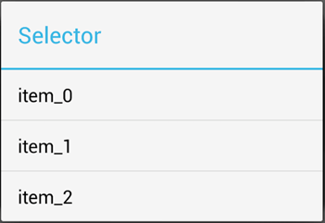
カメラ起動
画面レイアウト |  |  |  |  |  | 画面機能仕様
画像取得ダイアログ |  |  |  |  |  | No. | イベント |  | 属性 | カラー |  | サイズ | 機能説明
 |  |  |  |  |  | 登録確認ダイアログ
 |  |  |  |  |  | 1 | タイトル |  | ー | - |  | - | 「登録確認」

フォルダから選択
 |  |  |  |  |  | 2 | メッセージ |  | ー | - |  | - | 「登録しますか？」

 |  |  |  |  |  | 3 | はい |  | ボタン | - |  | - | 押下すると登録し、画面遷移する。 ※遷移先は画面遷移図参照
キャンセル
 |  |  |  |  |  | 4 | いいえ |  | ボタン | - |  | - | 押下するとダイアログを閉じる。

 |  |  |  |  |  | 画像取得ダイアログ
 |  |  |  |  |  | 1 | カメラ |  | ボタン | - |  | - | カメラアプリを起動する。

 |  |  |  |  |  | 2 | フォルダ |  | ボタン | - |  | - | 画像フォルダアプリを起動する。

登録確認ダイアログ |  |  |  |  |  | 3 | キャンセル |  | ボタン | - |  | - | 押下するとダイアログを閉じる。
削除確認ダイアログ
破棄確認ダイアログ |  |  |  |  |  | 削除確認ダイアログ

 |  |  |  |  |  | 1 | タイトル |  | ー | - |  | - | 「削除確認」

 |  |  |  |  |  | 2 | メッセージ |  | ー | - |  | - | 「削除しますか？」

 |  |  |  |  |  | 3 | はい |  | ボタン | - |  | - | 押下すると削除し、ダイアログを閉じる。

 |  |  |  |  |  | 4 | いいえ |  | ボタン | - |  | - | 押下するとダイアログを閉じる。

 |  |  |  |  |  | 破棄確認ダイアログ
 |  |  |  |  |  | 1 | タイトル |  | ー | - |  | - | 「作成中です」

 |  |  |  |  |  | 2 | メッセージ |  | ー | - |  | - | 「作成中の内容を破棄し、この画面から移動しますか？」

備 考 |  |  |  |  |  | 3 | はい |  | ボタン | - |  | - | 押下するとダイアログを閉じし、画面遷移する。 ※遷移先は画面遷移図参照

 |  |  |  |  |  | 4 | いいえ |  | ボタン | - |  | - | 押下するとダイアログを閉じる。

画面レイアウト (ヘッダー)
ドキュメント名 |  |  | システム名 | サブシステム名 | 作成日 | 作成者 | 変更日 |  | 変更者 |  | 承認日 |  | 承認者
画面レイアウト |  |  | XXXX |  | YYYY/MM/DD | 氏名 | YYYY/MM/DD |  | 氏名

画面ID |  | XXXXXXXXXXXXXXXXXX
画面名称 |  | ヘッダー

画面タイトル
画面レイアウト |  |  |  |  |  |  | 画面機能仕様
 |  |  |  |  |  |  | No. | イベント |  | 属性 | カラー | サイズ |  | 機能説明
 |  |  |  |  |  |  | 1 | 画面タイトル |  | ラベル |  | - |  | データ詳細画面の場合：選択したジャンル名を表示する。 その他画面：各画面名を表示する。
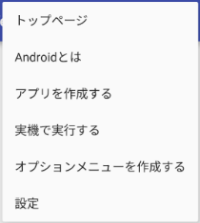
ジャンル一覧
 |  |  |  |  |  |  | 2 | ハンバーガボタン |  | ボタン |  |  |  | メニューリストを上から表示する。
ジャンル作成
新規作成
 |  |  |  |  |  |  | 3 | メニューリスト |  | プルダウン |  |  |  | リスト内容 ・ジャンル一覧 ・ジャンル作成 ・新規作成 ・データ一覧 各リスト押下で各画面に遷移する。 ジャンル作成画面・新規登録画面・詳細画面にてリスト押下した場合、破棄確認ダイアログを表示する。
データ一覧
 |  |  |  |  |  |  | 4 | 破棄確認ダイアログ |  | - | - | - |  | 画面レイアウト (ダイアログ)シート参照

備 考
 | ※初めてアプリを起動した場合は、未設定フォルダのみ設置されている

